BOBINAGEM C1
 |  | Ordem de Fabricação - Superior & Inferior |  |  |  |  | Emitido |  |  |  | OF | None
 |  | RFE |  |  |  |  | 2022-12-22 |  |  |  | Código | RT39010153
 |  | Cilindro 1 |  |  |  |  |  |  |  |  | Revisão | 00

 | Cliente |  | Tipo |  | Quantidade |  | Espaçadores |  | Peso de fio
 | ARCELOR MITTAL TUBARÃO |  | None |  | 1 |  | 72 |  | 81.44 kg

Aspectos Construtivos

 | FIO |  | Diametro isol. |  | Nº de fios axiais |  | Isolamento |  | Roving |  | Altura do anel
 | 11 |  | 2.548 |  | 2 |  | Teonex |  | RTR/RR |  | 75 mm

 | Diametro do gabarito |  |  |  |  |  |  |  | Diametro fio isolado |  | Diametro fio nú
 | 1067 mm |  |  |  |  |  |  |  | 2.548 |  | 2.304

Bobinagem
CAMADA 1 |  |  |  |  |  |  |  |  |  | Controle
Medidas |  |  |  |  |  | Espiras
 |  |  |  |  |  | Axial | Inferior | 186.5 | Superior | Distribuição de fios
 |  |  | Min | Ideal | Max | 1 | 0 | 186 | 3
 | Fibra V. interna |  | 3252 | 3352 | 3453 | 2 | 1 | 186 | 4 | Inferior | Braço | Superior
 |  |  |  |  |  |  |  |  |  | 2 | 0 | 1
 | Altura da camada |  | 931.40 | 950 | 969.41 |  |  |  |  | 2 | 1 | 1
 |  |  |  |  |  |  |  |  |  | 1 | 2 | 1
 | Perimetro |  | 3420.80 | 3491 | 3560.42 |  |  |  |  | 1 | 3 | 2
 |  |  |  |  |  |  |  |  |  | 1 | 4 | 2
 |  |  |  |  |  |  |  |  |  | 1 | 5 | 1
CAMADA 2
Medidas |  |  |  |  |  | Espiras
 |  |  |  |  |  | Axial | Inferior | 184.33333 | Superior
 |  |  | Min | Ideal | Max | 1 | 2 | 184 | 3
 |  |  |  |  |  | 2 | 3 | 184 | 4

 | Altura da camada |  | 920.58 | 939 | 958.15

 | Perimetro |  | 3434.39 | 3504 | 3574.57

CAMADA 3 |  |  |  |  |  |  |  |  |  | Revisão
Medidas |  |  |  |  |  | Espiras
 |  |  |  |  |  | Axial | Inferior | 182.16667 | Superior | Observações
 |  |  | Min | Ideal | Max | 1 | 4 | 182 | 5
 |  |  |  |  |  | 2 | 5 | 182 | 0

 | Altura da camada |  | 909.75 | 928 | 946.89

 | Perimetro |  | 3447.97 | 3518 | 3588.71

CAMADA 4
Medidas |  |  |  |  |  | Espiras
 |  |  |  |  |  | Axial | Inferior | 180.33333 | Superior
 |  |  | Min | Ideal | Max | 1 | 0 | 180 | 1
 |  |  |  |  |  | 2 | 1 | 180 | 2

 | Altura da camada |  | 900.60 | 919 | 937.36

 | Perimetro |  | 3461.56 | 3532 | 3602.85

CAMADA 5
Medidas |  |  |  |  |  | Espiras |  |  |  | Diam fio isolado:
 |  |  |  |  |  | Axial | Inferior | 0 | Superior
 |  |  | Min | Ideal | Max |  |  |  |  | Diam fio nú:

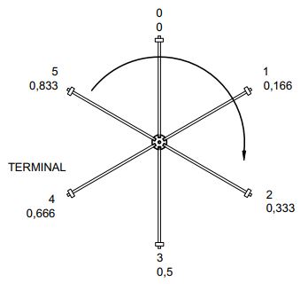
 |  |  |  |  |  |  |  |  |  | Orientação
 | Altura da camada |  | 0.00 |  | 0.00

 | Perimetro |  | 0.00 |  | 0.00

CAMADA 6
Medidas |  |  |  |  |  | Espiras
 |  |  |  |  |  | Axial | Inferior | 0 | Superior
 |  |  | Min | Ideal | Max

 | Altura da camada |  | 0.00 |  | 0.00

 | Perimetro |  | 0.00 |  | 0.00

CAMADA 7
Medidas |  |  |  |  |  | Espiras
 |  |  |  |  |  | Axial | Inferior | 0 | Superior
 |  |  | Min | Ideal | Max

 | Altura da camada |  | 0.00 |  | 0.00

 | Perimetro |  | 0.00 |  | 0.00

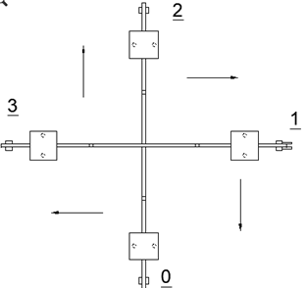
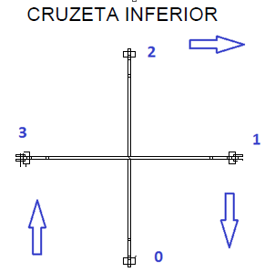
Ø | AWG
6.544 | 2.0
6.186 | 2.5
5.827 | 3.0
5.508 | 3.5
5.189 | 4.0
4.905 | 4.5
4.620 | 5.0
4.368 | 5.5
4.115 | 6.0
3.890 | 6.5
3.665 | 7.0
3.465 | 7.5
3.264 | 8.0
3.085 | 8.5
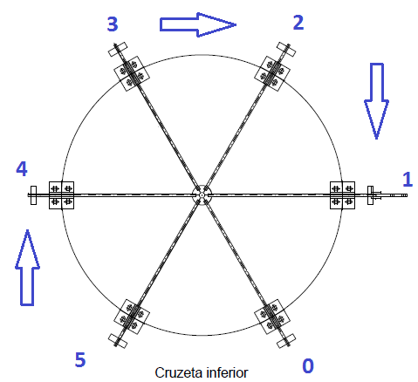
2.906 | 9.0
2.747 | 9.5
2.588 | 10.0
2.446 | 10.5
2.304 | 11.0
2.178 | 11.5
2.052 | 12.0
1.941 | 12.5
1.828 | 13.0
1.729 | 13.5
1.628 | 14.0

tolerancia | 2 | %

